Аксессуары
ID | ID_категории | ID_бренда | Наименование | Артикул | РРЦ | Изображение | Функционал
1 | 600 | 11 | Устройство беспроводного дистанционного управления измельчителем пищевых отходов | SP311ST-EU-16A-GDWHI | 5,500р. | 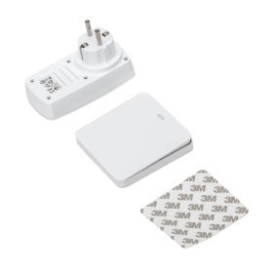 | для всех моделей
2 | 601 | 11 | Сифон U-образный /1 чаша/ | 211-AL-LB/D211-Ale | 1,650р. | 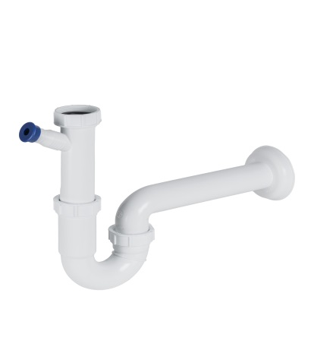 | для всех моделей
3 | 601 | 11 | Сифон U-образный /1 чаша/ посудомоечная машина | 211-AL-ST-LB | 1,650р. | 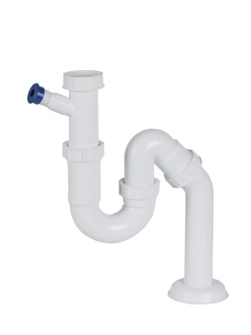 | для всех моделей
4 | 601 | 11 | Адаптер для подключения ИПО Bone Crusher к квадратному сливу | 22-0003H-00 | 5,000р. | 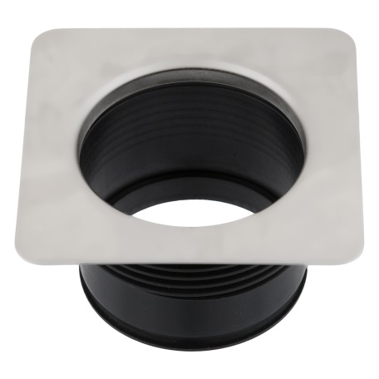 | ВС1000
5 | 601 | 11 | Адаптер для подключения ИПО Bone Crusher к квадратному сливу 3-х болтовый | 22-0003AA-00 | 4,990р. | 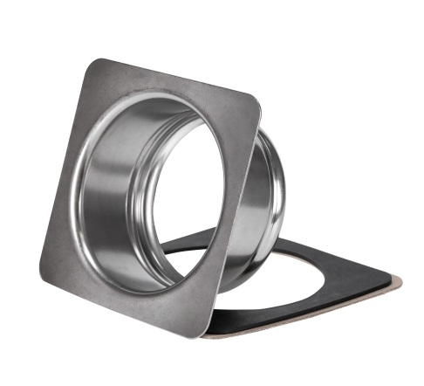 | ВС610,ВС810,ВС810SLВС910,ВС910SL
6 | 602 | 11 | Пластиковая крышка-толкатель | 20-MST-10-RU | 2,500р. | 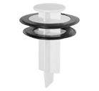 | для всех моделей
7 | 602 | 11 | Резиновый рассекатель с дополнительными вырезами для слива воды (22-0002G-00) | 22-0002G-00 | 1,200р. | 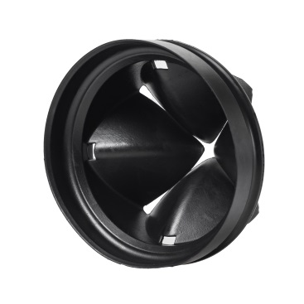 | ВС610,ВС810,ВС810SLВС910,ВС910SL
8 | 602 | 11 | Резиновый рассекатель (22-0002A-00) (BC 500 ,ВС700) | 22-0002A-00 | 1,200р. | 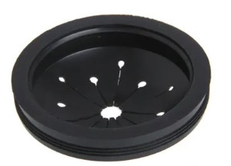 | ВС500,ВС700
9 | 600 | 11 | ПНЕВМО-КНОПКА ВКЛ/ВЫКЛ, ЦВЕТ ЧЕРНЫЙ | LONG AIR SWITCH (BLACK) | 3,990р. | 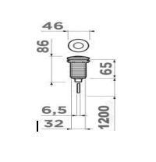 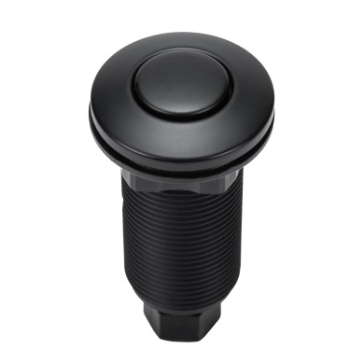 | для всех моделей
10 | 600 | 11 | ПНЕВМО-КНОПКА ВКЛ/ВЫКЛ, ЦВЕТ БЕЛЫЙ | LONG AIR SWITCH (WHITE) | 3,990р. | 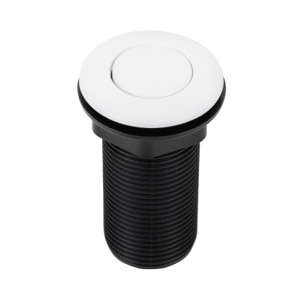 | для всех моделей
11 | 600 | 11 | ПНЕВМО-КНОПКА ВКЛ/ВЫКЛ, ЦВЕТ МАТОВОЕ ЗОЛОТО | LONG AIR SWITCH (GOLD) | 3,990р. | 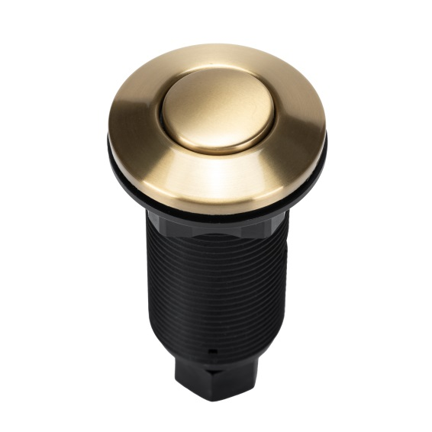 | для всех моделей
12 | 600 | 11 | Кнопка ВКЛ/ВЫКЛ цвет блестящее золото | Long Air switch (shiny gold) | 3,990р. |  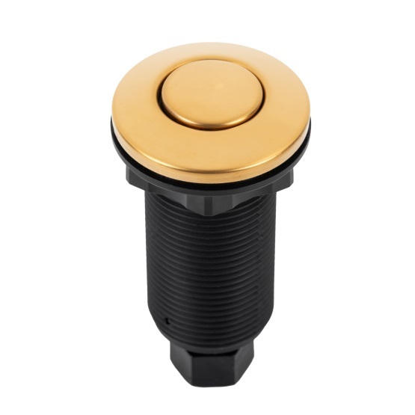 | для всех моделей
13 | 603 | 11 | Фланец для диспоузера Ø114 мод.Fasolo Kolbeckite (золото), сталь сатин с PVD-обработкой | NAFL-RFSS-KOL-h | 7,800р. | 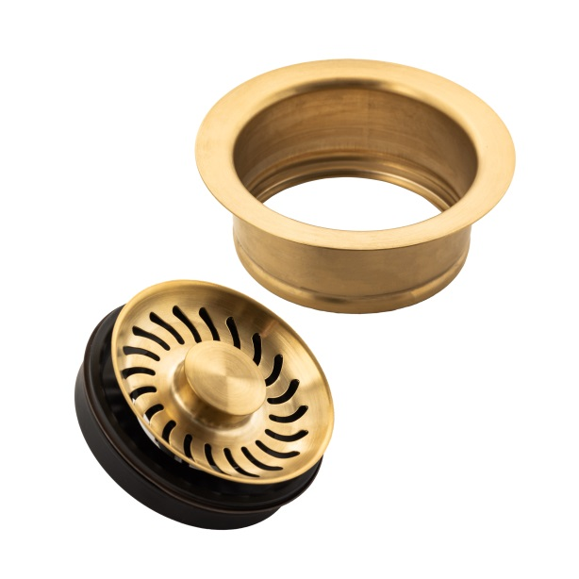 | ВС610,ВС810,ВС810SLВС910,ВС910SL
14 | 603 | 11 | Фланец для утилизатора отходов мод.Fasolo Galena (цвет оружейный металл), отделка сталесатином PVD | NAFL-RFSS-GAL-h | 7,800р. | 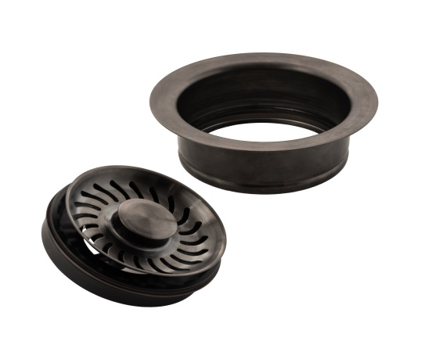 | ВС610,ВС810,ВС810SLВС910,ВС910SL
15 | 603 | 11 | Фланец для диспоузера Ø114 из нержавеющая сталь, мод. Fasolo, сатинированная поверхность | NAFL-RFSS-h | 7,800р. | 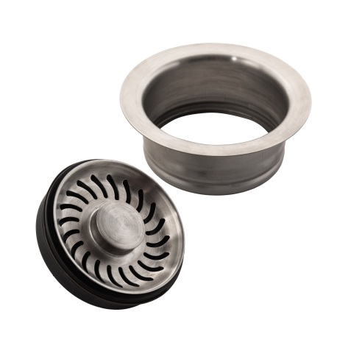 | ВС610,ВС810,ВС810SLВС910,ВС910SL
16 | 603 | 11 | Фланец для диспоузера Ø114 мод.Fasolo Vanadinite (розовое золото), сталепластиковое PVD-покрытие | NAFL-RFSS-VAN-h | 7,800р. | 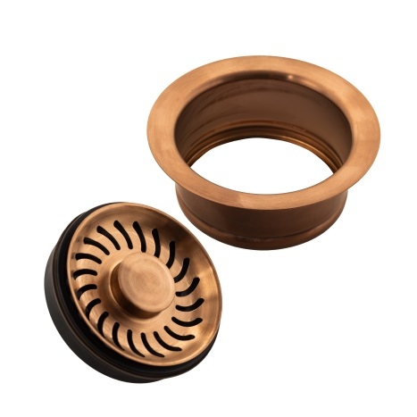 | ВС610,ВС810,ВС810SLВС910,ВС910SL
17 | 602 | 11 | LB9143 Металлическое ситечко для вставки в горловину. Цвет хром. Для ИПО610;810;910 | LB9143 | 1,550р. | 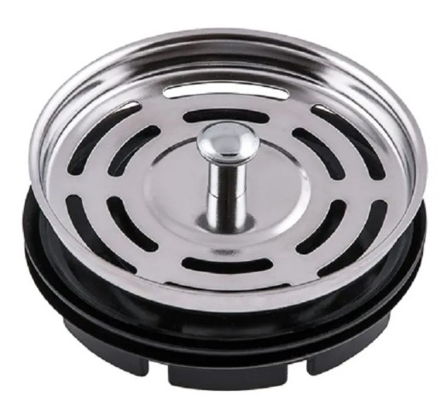 | ВС610,ВС810,ВС810SLВС910,ВС910SL
18 | 602 | 11 | Металлическая вставка в горловину | Strainer | 1,550р. | 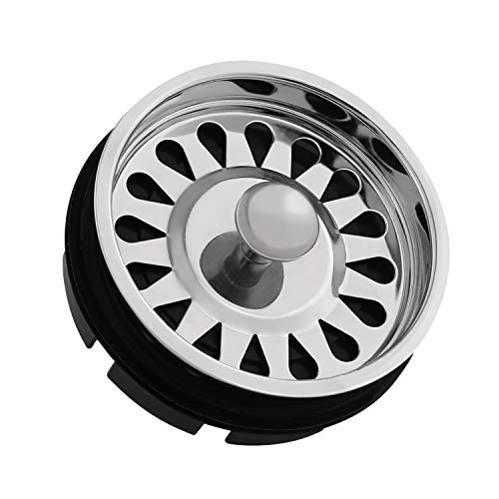 | ВС500,ВС700
19 | 580 | 11 | Измельчитель пищевых отходов бытовой BoneCrusher 610 AS | BC 610 AS | 24,700р.
20 | 580 | 11 | Измельчитель пищевых отходов бытовой BoneCrusher 810 AS | BC 810 AS | 32,900р.
21 | 580 | 11 | Измельчитель пищевых отходов бытовой BoneCrusher 810 AS-Slim Line | ВС 810 AS-Slim Line | 32,900р.
22 | 580 | 11 | Измельчитель пищевых отходов бытовой BoneCrusher 910 AS | BC 910 AS | 41,800р.
23 | 580 | 11 | Измельчитель пищевых отходов бытовой BoneCrusher 910 AS-Slim Line | ВС 910 AS-Slim Line | 41,800р.
24 | 581 | 11 | Измельчитель пищевых отходов полупромышленный BoneCrusher 1000 AS | ВС 1000 AS | 77,900р.
25 | 600 | 11 | Устройство беспроводного дистанционного управления измельчителем пищевых отходов | SP311ST-EU-16A-GDWHI | 5,500р. |  | для всех моделей
26 | 601 | 11 | Сифон U-образный /1 чаша | 211-AL-LB/D211-ALe | 1,650р. |  | прямой
27 | 601 | 11 | Сифон U-образный /1 чаша/ посудомоечная машина | 211-AL-ST-LB | 1,650р. |  | изогнутый
28 | 601 | 11 | Адаптер для подключения ИПО Bone Crusher к квадратному сливу | 22-0003H-00 | 5,000р. |  | ВС500,ВС700,ВС1000
29 | 601 | 11 | Адаптер для подключения ИПО Bone Crusher к квадратному сливу 3-х болтовый | 22-0003AA-00 | 4,990р. |  | ВС610,ВС810,ВС810SLВС910,ВС910SL
30 | 602 | 11 | Пластиковая крышка-толкатель | 20-MST-10-RU | 2,500р. |  | для всех моделей
31 | 602 | 11 | Резиновый рассекатель с дополнительными вырезами для слива воды (22-0002G-00) | 22-0002G-00 | 1,200р. |  | ВС610,ВС810,ВС810SLВС910,ВС910SL
32 | 602 | 11 | Резиновый рассекатель (22-0002A-00) | 22-0002A-00 | 1,200р. |  | ВС500,ВС700
33 | 600 | 11 | ПНЕВМО-КНОПКА ВКЛ/ВЫКЛ, ЦВЕТ ЧЕРНЫЙ | LONG AIR SWITCH (BLACK) | 3,990р. |  | для всех моделей
34 | 600 | 11 | ПНЕВМО-КНОПКА ВКЛ/ВЫКЛ, ЦВЕТ МАТОВОЕ ЗОЛОТО | LONG AIR SWITCH (GOLD) | 3,990р. |  | для всех моделей
35 | 600 | 11 | ПНЕВМО-КНОПКА ВКЛ/ВЫКЛ, ЦВЕТ БЕЛЫЙ | LONG AIR SWITCH (WHITE) | 3,990р. |  | для всех моделей
36 | 603 | 11 | Фланец для диспоузера Ø114 мод.Fasolo Kolbeckite (золото), сталь сатин с PVD-обработкой | NAFL-RFSS-KOL-h | 7,800р. |  | ВС610,ВС810,ВС810SLВС910,ВС910SL
37 | 603 | 11 | Фланец для утилизатора отходов мод.Fasolo Galena (цвет оружейный металл), отделка сталесатином PVD | NAFL-RFSS-GAL-h | 7,800р. |  | ВС610,ВС810,ВС810SLВС910,ВС910SL
38 | 603 | 11 | Фланец для диспоузера Ø114 из нержавеющая сталь, мод. Fasolo, сатинированная поверхность | NAFL-RFSS-h | 7,800р. |  | ВС610,ВС810,ВС810SLВС910,ВС910SL
39 | 603 | 11 | Фланец для диспоузера Ø114 мод.Fasolo Vanadinite (розовое золото), сталепластиковое PVD-покрытие | NAFL-RFSS-VAN-h | 7,800р. |  | ВС610,ВС810,ВС810SLВС910,ВС910SL
40 | 600 | 11 | Кнопка ВКЛ/ВЫКЛ цвет блестящее золото | Long Air switch (shiny gold) | 3,990р. |  | для всех моделей
41 | 602 | 11 | LB9143 Металлическое ситечко для вставки в горловину. Цвет хром. Для ИПО610;810;910 | LB9143 | 1,550р. |  | ВС610,ВС810,ВС810SLВС910,ВС910SL
42 | 602 | 11 | Металлическая вставка в горловину | Strainer | 1,550р. |  | ВС500,ВС700

